Ergebniseingabe
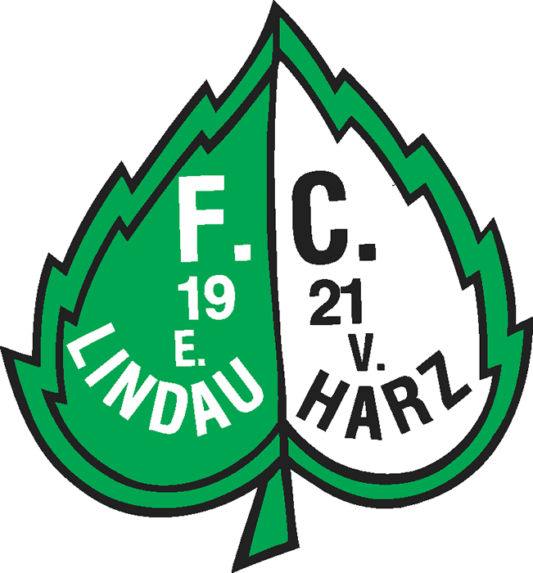
 | FC Lindau-Harz von 1921
 | 12 Hallenturnier/Herren in Lindau |  |  |  |  |  |  |  |  |  |  |  |  |  |  |  |  |  |  |  |  |  |  |  |  | Vereinslogo
 | Fußballturnier für - 2 X 4 - Mannschaften

 | 2014-02-01

 | in Lindau/Schulsporthalle

Vorrunde
Uhrzeit: |  |  |  |  | 17:00:00 |  |  |  | Uhr |  | Spielzeit: | 1 | x | 12 min |  |  |  |  |  |  |  | Wechselzeit: |  |  | 1 min

Endrunde
Uhrzeit: |  |  |  |  | 19:48:00 |  |  |  | Uhr |  | Spielzeit: | 1 | x | 12 min |  |  |  |  |  |  |  | Wechselzeit: |  |  | 1 min

 | Teilnehmende Mannschaften

 |  | Gruppe A |  |  |  |  |  |  |  |  |  |  |  |  |  | Gruppe B
 |  | FC Lindau 2 |  |  |  |  |  |  |  |  |  |  |  |  | n. 9m | FC Lindau 1
 |  | SG Rollshausen/Obernfeld |  |  |  |  |  |  |  |  |  |  |  |  | n. 11m | TSV Elvershausen
 |  | SV BW Bilshausen |  |  |  |  |  |  |  |  |  |  |  |  | n. V. | SV Höckelheim
 |  | FC Höherberg |  |  |  |  |  |  |  |  |  |  |  |  |  | SG Rhume

 | Spielplan Vorrunde

 | Nr. |  | Grp. |  | Uhrzeit |  |  |  | Spielpaarung |  |  |  |  |  |  |  |  |  |  |  |  |  |  |  |  |  | Ergebnis
 | 1 |  | A |  | 17:00:00 |  |  |  | FC Lindau 2 |  |  |  |  |  |  |  |  |  | - | SG Rollshausen/Obernfeld |  |  |  |  |  |  | 0 : |  | 3
 | 2 |  | A |  | 17:13:00 |  |  |  | SV BW Bilshausen |  |  |  |  |  |  |  |  |  | - | FC Höherberg |  |  |  |  |  |  | 3 : |  | 0
 | 3 |  | B |  | 17:26:00 |  |  |  | FC Lindau 1 |  |  |  |  |  |  |  |  |  | - | TSV Elvershausen |  |  |  |  |  |  | 5 : |  | 2
 | 4 |  | B |  | 17:39:00 |  |  |  | SV Höckelheim |  |  |  |  |  |  |  |  |  | - | SG Rhume |  |  |  |  |  |  | 1 : |  | 3
 | 5 |  | A |  | 17:52:00 |  |  |  | FC Lindau 2 |  |  |  |  |  |  |  |  |  | - | SV BW Bilshausen |  |  |  |  |  |  | 2 : |  | 6
 | 6 |  | A |  | 18:05:00 |  |  |  | SG Rollshausen/Obernfeld |  |  |  |  |  |  |  |  |  | - | FC Höherberg |  |  |  |  |  |  | 1 : |  | 0
 | 7 |  | B |  | 18:18:00 |  |  |  | FC Lindau 1 |  |  |  |  |  |  |  |  |  | - | SV Höckelheim |  |  |  |  |  |  | 4 : |  | 0
 | 8 |  | B |  | 18:31:00 |  |  |  | TSV Elvershausen |  |  |  |  |  |  |  |  |  | - | SG Rhume |  |  |  |  |  |  | 2 : |  | 2
 | 9 |  | A |  | 18:44:00 |  |  |  | FC Höherberg |  |  |  |  |  |  |  |  |  | - | FC Lindau 2 |  |  |  |  |  |  | 6 : |  | 1
 | 10 |  | A |  | 18:57:00 |  |  |  | SV BW Bilshausen |  |  |  |  |  |  |  |  |  | - | SG Rollshausen/Obernfeld |  |  |  |  |  |  | 2 : |  | 2
 | 11 |  | B |  | 19:10:00 |  |  |  | SG Rhume |  |  |  |  |  |  |  |  |  | - | FC Lindau 1 |  |  |  |  |  |  | 1 : |  | 2
 | 12 |  | B |  | 19:23:00 |  |  |  | SV Höckelheim |  |  |  |  |  |  |  |  |  | - | TSV Elvershausen |  |  |  |  |  |  | 0 : |  | 2

 |  |  |  |  |  |  |  | Tabellen Vorrunde
 |  |  |  |  |  |  |  |  |  |  |  |  |  |  |  |  |  |  |  | SV BW Bilshausen | SG Rollshausen/Obernfeld | FC Höherberg | FC Lindau 2

 | Korrektur
 | Grund |  |  | Platz |  |  |  | Gruppe A |  |  |  |  |  |  |  |  |  |  |  |  |  |  |  | Sp. | g | u | v |  | Tore |  |  | Diff. | Pkt.
 |  |  |  | 1 |  |  |  | 1. |  | SV BW Bilshausen |  |  |  |  |  |  |  |  |  |  | 2:2 | 3:0 | 6:2 | 3 | 2 | 1 | 0 |  | 11 | : | 4 | 7 | 7
 |  |  |  | 2 |  |  |  | 2. |  | SG Rollshausen/Obernfeld |  |  |  |  |  |  |  |  |  | 2:2 |  | 1:0 | 3:0 | 3 | 2 | 1 | 0 |  | 6 | : | 2 | 4 | 7
 |  |  |  | 3 |  |  |  | 3. |  | FC Höherberg |  |  |  |  |  |  |  |  |  | 0:3 | 0:1 |  | 6:1 | 3 | 1 | 0 | 2 |  | 6 | : | 5 | 1 | 3
 |  |  |  | 4 |  |  |  | 4. |  | FC Lindau 2 |  |  |  |  |  |  |  |  |  | 2:6 | 0:3 | 1:6 |  | 3 | 0 | 0 | 3 |  | 3 | : | 15 | -12 | 0

 |  |  |  |  |  |  |  |  |  |  |  |  |  |  |  |  |  |  |  | FC Lindau 1 | SG Rhume | TSV Elvershausen | SV Höckelheim

 | Korrektur
 | Grund |  |  | Platz |  |  |  | Gruppe B |  |  |  |  |  |  |  |  |  |  |  |  |  |  |  | Sp. | g | u | v |  | Tore |  |  | Diff. | Pkt.
 |  |  |  | 1 |  |  |  | 1. |  | FC Lindau 1 |  |  |  |  |  |  |  |  |  |  | 2:1 | 5:2 | 4:0 | 3 | 3 | 0 | 0 |  | 11 | : | 3 | 8 | 9
 |  |  |  | 2 |  |  |  | 2. |  | SG Rhume |  |  |  |  |  |  |  |  |  | 1:2 |  | 2:2 | 3:1 | 3 | 1 | 1 | 1 |  | 6 | : | 5 | 1 | 4
 |  |  |  | 3 |  |  |  | 3. |  | TSV Elvershausen |  |  |  |  |  |  |  |  |  | 2:5 | 2:2 |  | 2:0 | 3 | 1 | 1 | 1 |  | 6 | : | 7 | -1 | 4
 |  |  |  | 4 |  |  |  | 4. |  | SV Höckelheim |  |  |  |  |  |  |  |  |  | 0:4 | 1:3 | 0:2 |  | 3 | 0 | 0 | 3 |  | 1 | : | 9 | -8 | 0

 | Endrunde

Uhrzeit: |  |  |  |  | 19:48:00 |  |  |  | Uhr |  | Spielzeit: | 1 | x | 12 min |  |  |  |  |  |  |  | Wechselzeit: |  |  | 1 min

 | Nr. |  | Uhrzeit |  |  | 1. Halbfinale |  |  |  |  |  |  |  |  |  |  |  |  |  |  |  |  |  |  |  | Ergebnis
 | 13 |  | 19:48:00 |  |  | SV BW Bilshausen |  |  |  |  |  |  |  |  |  |  | - | SG Rhume |  |  |  |  |  |  |  | 8 : | 7 | n. 9m
 |  |  |  |  |  | 1. Gruppe A |  |  |  |  |  |  |  |  |  |  |  | 2. Gruppe B

 | Nr. |  | Uhrzeit |  |  | 2. Halbfinale |  |  |  |  |  |  |  |  |  |  |  |  |  |  |  |  |  |  |  | Ergebnis
 | 14 |  | 20:01:00 |  |  | FC Lindau 1 |  |  |  |  |  |  |  |  |  |  | - | SG Rollshausen/Obernfeld |  |  |  |  |  |  |  | 2 : | 1
 |  |  |  |  |  | 1. Gruppe B |  |  |  |  |  |  |  |  |  |  |  | 2. Gruppe A

 | Nr. |  | Uhrzeit |  |  | Spiel um Platz 7 |  |  |  |  |  |  |  |  |  |  |  |  |  |  |  |  |  |  |  | Ergebnis
 | 15 |  | 20:14:00 |  |  | FC Lindau 2 |  |  |  |  |  |  |  |  |  |  | - | SV Höckelheim |  |  |  |  |  |  |  | 1 : | 6
 |  |  |  |  |  | 4. Gruppe A |  |  |  |  |  |  |  |  |  |  |  | 4. Gruppe B

 | Nr. |  | Uhrzeit |  |  | Spiel um Platz 5 |  |  |  |  |  |  |  |  |  |  |  |  |  |  |  |  |  |  |  | Ergebnis
 | 16 |  | 20:27:00 |  |  | FC Höherberg |  |  |  |  |  |  |  |  |  |  | - | TSV Elvershausen |  |  |  |  |  |  |  | 2 : | 0
 |  |  |  |  |  | 3. Gruppe A |  |  |  |  |  |  |  |  |  |  |  | 3. Gruppe B

 | Nr. |  | Uhrzeit |  |  | Spiel um Platz 3 |  |  |  |  |  |  |  |  |  |  |  |  |  |  |  |  |  |  |  | Ergebnis
 | 17 |  | 20:40:00 |  |  | SG Rhume |  |  |  |  |  |  |  |  |  |  | - | SG Rollshausen/Obernfeld |  |  |  |  |  |  |  | 5 : | 0
 |  |  |  |  |  | Verlierer 1. Halbfinale |  |  |  |  |  |  |  |  |  |  |  | Verlierer 2. Halbfinale

 | Nr. |  | Uhrzeit |  |  | Endspiel |  |  |  |  |  |  |  |  |  |  |  |  |  |  |  |  |  |  |  | Ergebnis
 | 18 |  | 20:53:00 |  |  | SV BW Bilshausen |  |  |  |  |  |  |  |  |  |  | - | FC Lindau 1 |  |  |  |  |  |  |  | 1 : | 4
 |  |  |  |  |  | Sieger 1. Halbfinale |  |  |  |  |  |  |  |  |  |  |  | Sieger 2. Halbfinale

 |  |  |  |  |  |  | Platzierungen

 |  |  |  |  |  |  | 1. |  | FC Lindau 1
 |  |  |  |  |  |  | 2. |  | SV BW Bilshausen
 |  |  |  |  |  |  | 3. |  | SG Rhume
 |  |  |  |  |  |  | 4. |  | SG Rollshausen/Obernfeld
 |  |  |  |  |  |  | 5. |  | FC Höherberg
 |  |  |  |  |  |  | 6. |  | TSV Elvershausen
 |  |  |  |  |  |  | 7. |  | SV Höckelheim
 |  |  |  |  |  |  | 8. |  | FC Lindau 2

Der Rang jedes Teams jeder Gruppe wird wie folgt ermittelt:
a) Anzahl Punkte aus allen Gruppenspielen
b) Tordifferenz aus allen Gruppenspielen
c) Anzahl der in allen Gruppenspielen erzielten Tore
Wenn zwei oder mehr Teams aufgrund der erwähnten drei Kriterien gleich abschneiden, wird ihre Platzierung gemäß folgenden Kriterien ermittelt:
d) Anzahl Punkte aus den Direktbegegnungen der punkt- und torgleichen Teams
e) Tordifferenz aus den Direktbegegnungen der punkt- und torgleichen Teams
f) Anzahl der in den Direktbegegnungen der punkt- und torgleichen Teams erzielten Tore
g) Losentscheid durch die Turnierleitung

